工程量清单
伊河湾项目3#楼、10#楼及材料堆放场地工程费用明细

 |  |  |  |  |  |  |  |  | 120 | 2.5
序号 | 工程项目名称 | 单位 | 工程量 g | 含税综合单价(元) f=(a+b+c+d+e) | 合价(元)=g*f | 备 注 （品牌/厂家） | 48 | 2.5

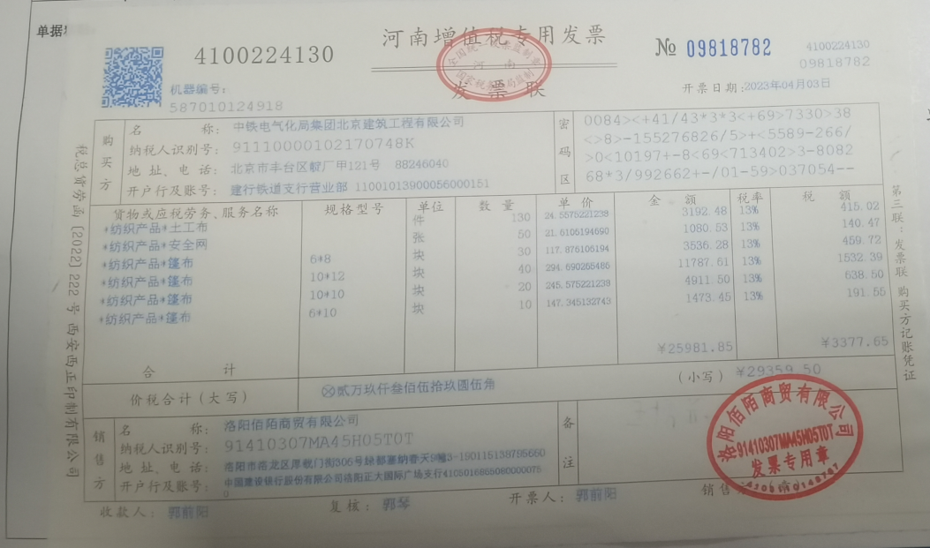
 | 材料费
1 | 篷布6*8m | 卷 | 30.00 | 120.00 | 1800.00 | 考虑50%折旧费
2 | 篷布10*12m | 卷 | 40.00 | 300.00 | 6000.00 | 考虑50%折旧费
3 | 篷布6*10m | 卷 | 10.00 | 150.00 | 750.00 | 考虑50%折旧费
4 | 篷布10*10m | 卷 | 20.00 | 250.00 | 2500.00 | 考虑50%折旧费
5 | 土工布2.7*20m | 卷 | 70.00 | 25.00 | 1750.00
6 | 小工 | 工日 | 90.00 | 120.00 | 10800.00 | 参照合同价
7 | 技工 | 工日 | 25.00 | 120.00 | 3000.00 | 参照合同价
 |  |  |  |  | 26600.00

 |  |  |  |  | 167759.19857

